Legenda
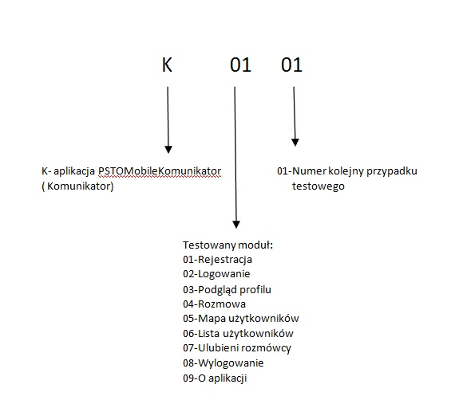
Priorytety dla błędów: |  | Kategorie błędów:
Krytyczny |  | GUI - interfejs graficzny
Ważny |  | funkcjonalny- działanie funkcji
Mało ważny |  | techniczny- blokujący dalszą pracę
Błahy

Priorytety dla scenariuszy:
Wysoki
Średni
Niski

Status:
 | test niezdany
 | test zdany

